REDCELULAR
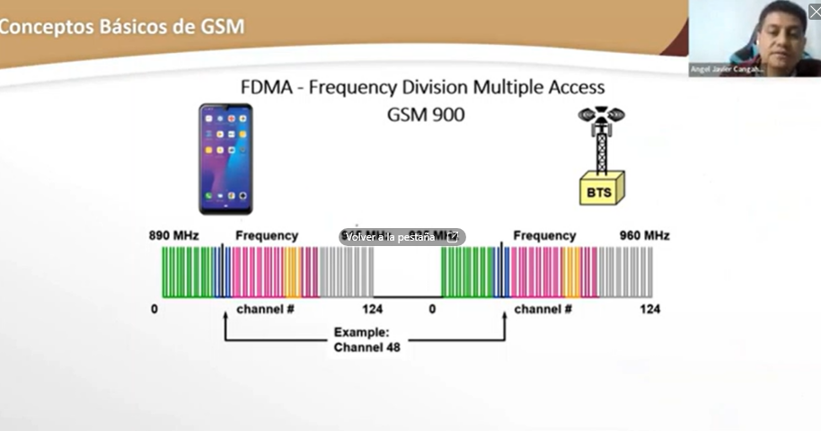
Introduccion
COMCIMIENTOS PREVIOS Y Conceptos basicos de GSM | estructura de red gsm | planificacion numerica y area de servicio | canales de interfaz de aure | mobility and call management | tecnicas de Radio y evolucion
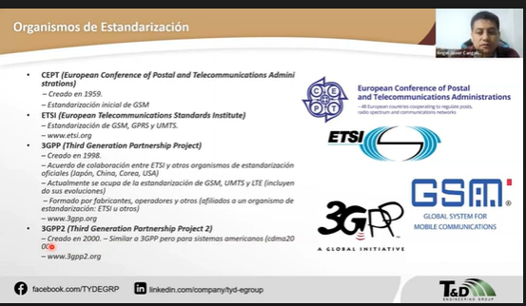 CEPT (EUROPEAN CONFERENCE OF POSTAL AND TELECOMMUNICATIONS ADMINI STRATIONS)-> creado 1959 inicio la estandarizacion incial GSM ETSI(European Telecommunications Standards inistitute)->( Actualmente colaboracion 3Gpp) estandariza GSM; GPRS y UMTS. ---Actualmente el ETSI partisipa en 3G,4G,5G 3GPP creado en 1998.

HISTORIA 2G
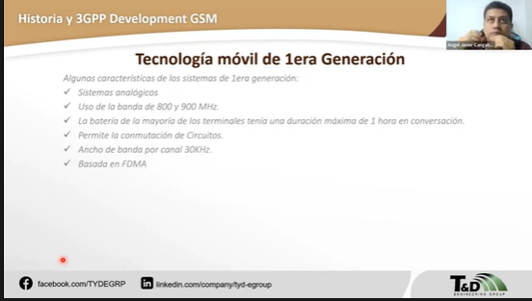 antesedente -> redes de primera generacion sistema analogico ->se sintoniza a FM uso de 800 y 900MHZ->Basado en FDMA->AMPS,ETACS,NMT ------------------------------

